クラス図(シーケンス)
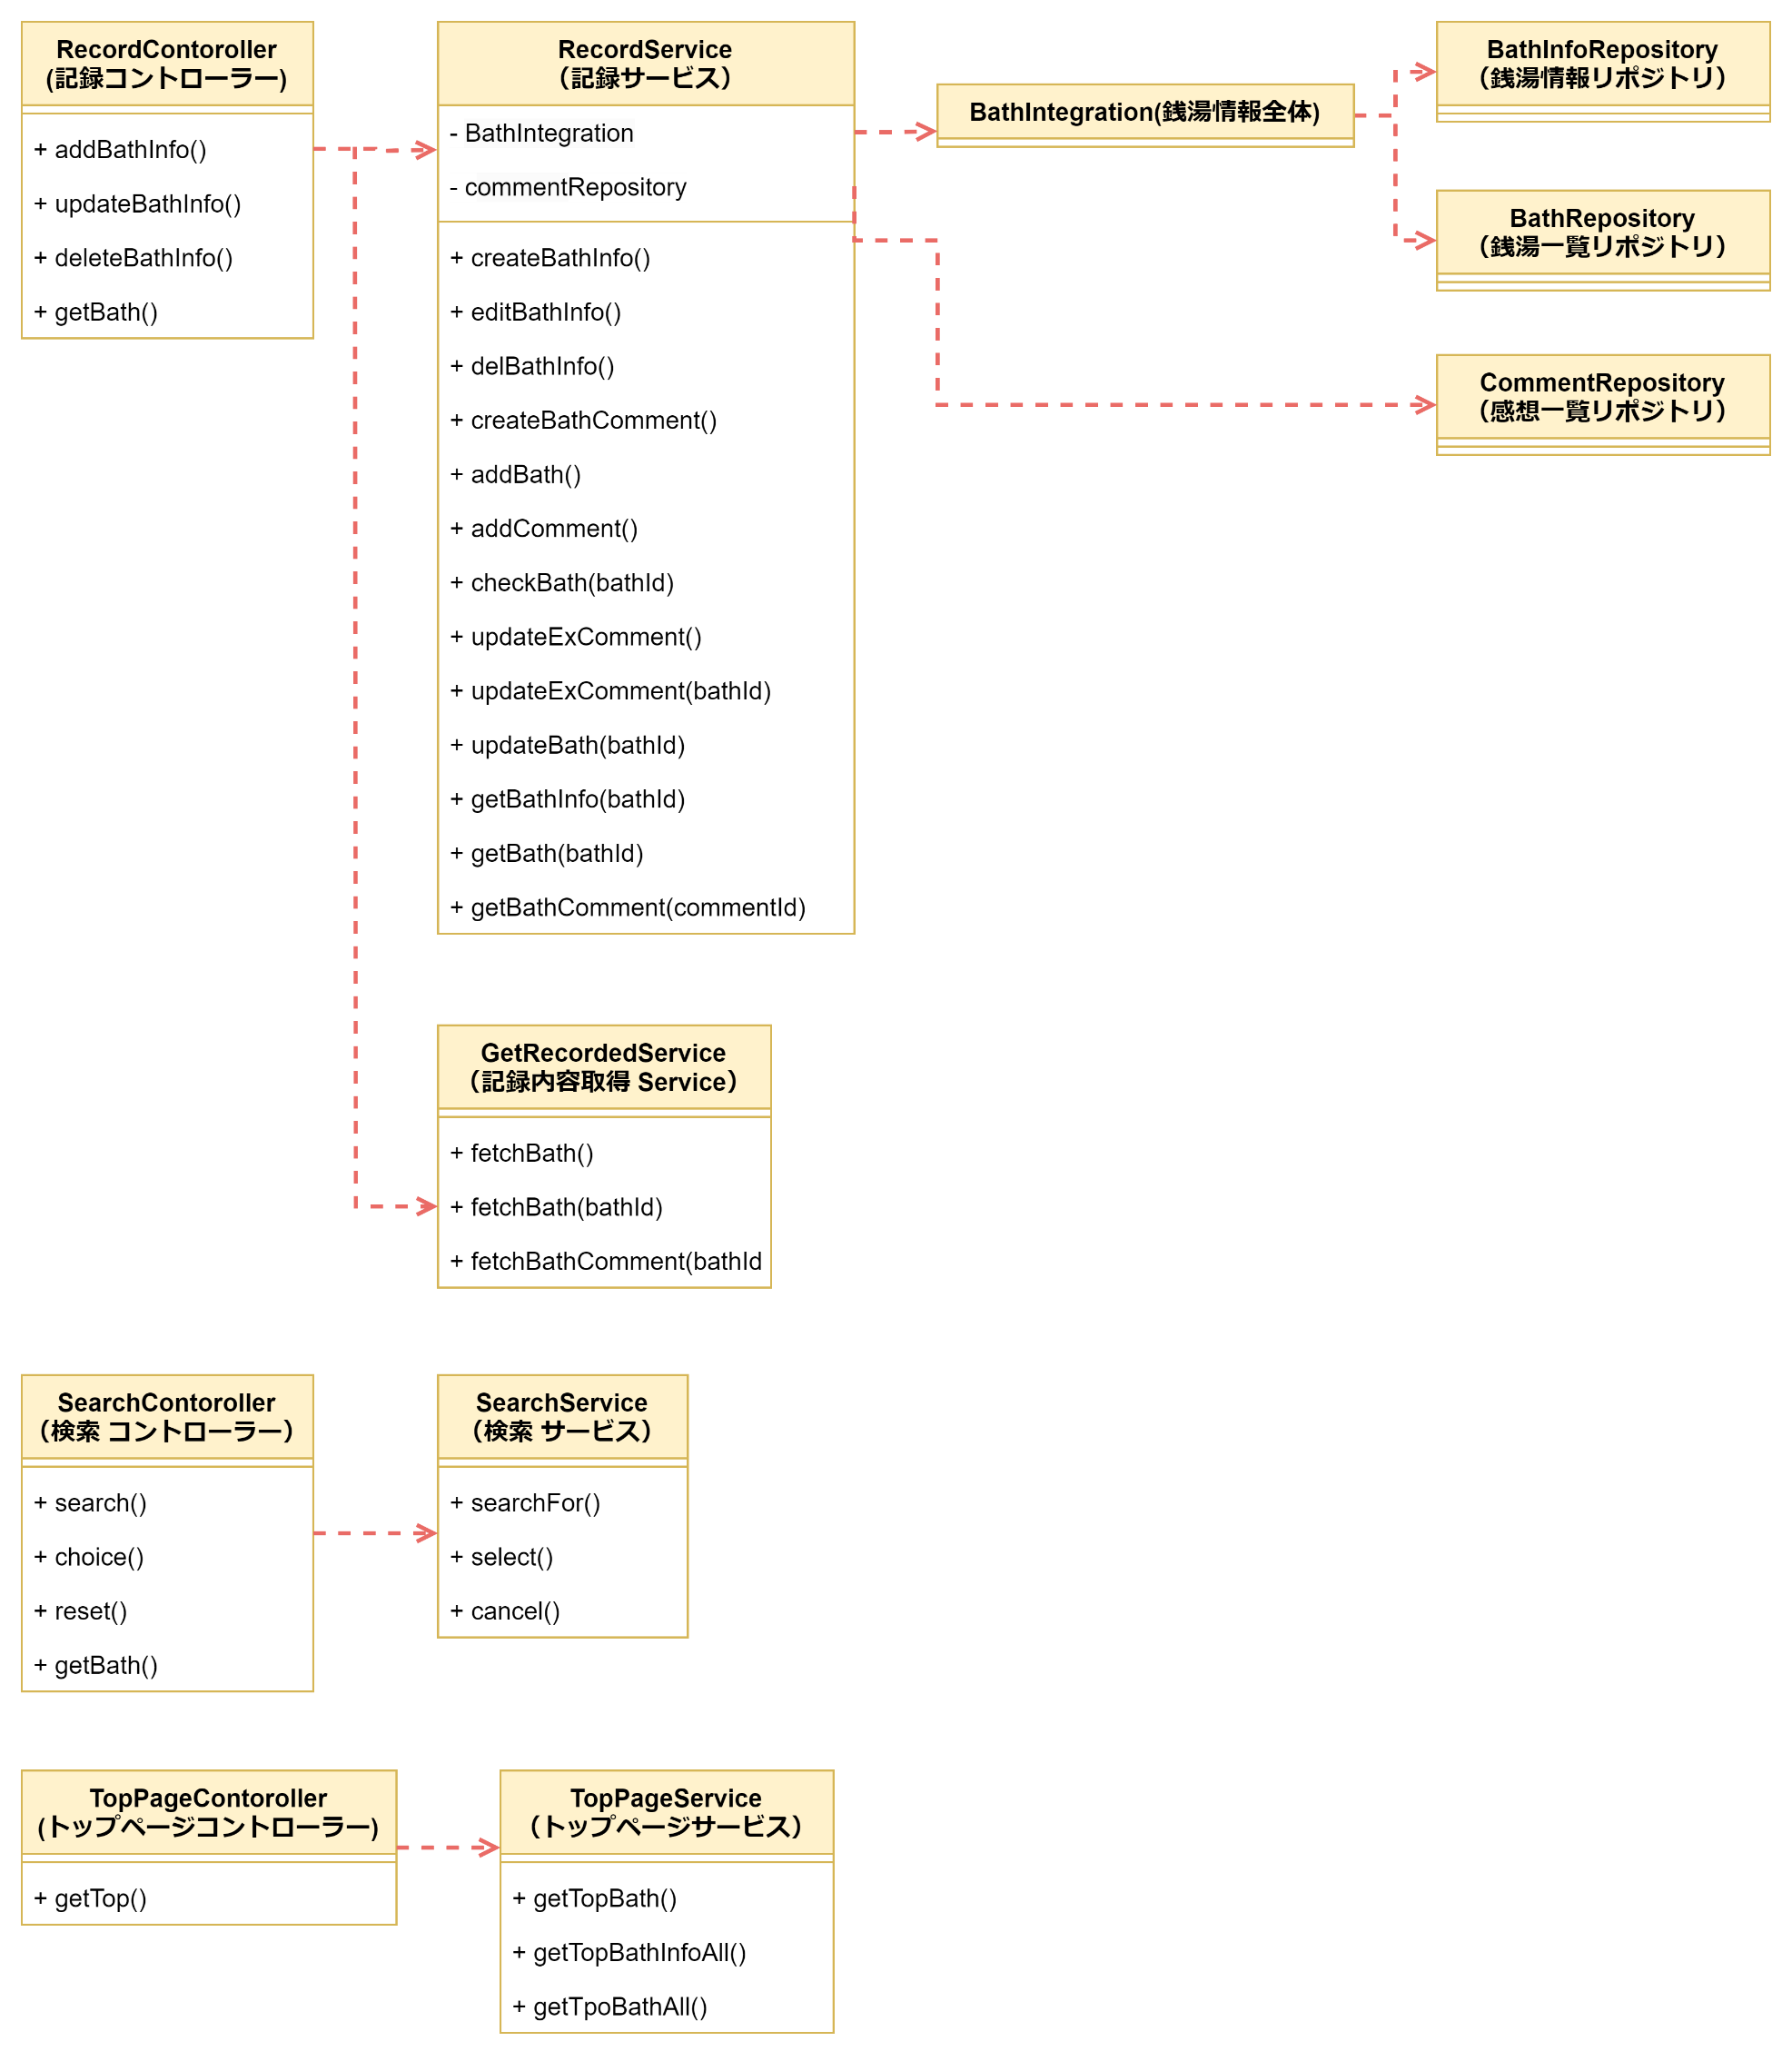

クラス図(ER)
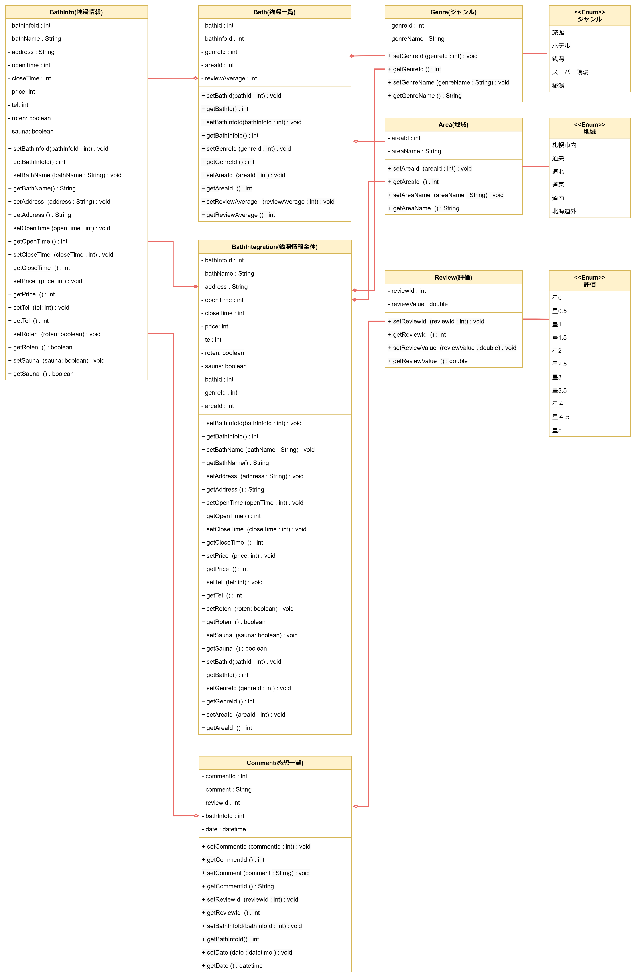

ロバストネス図
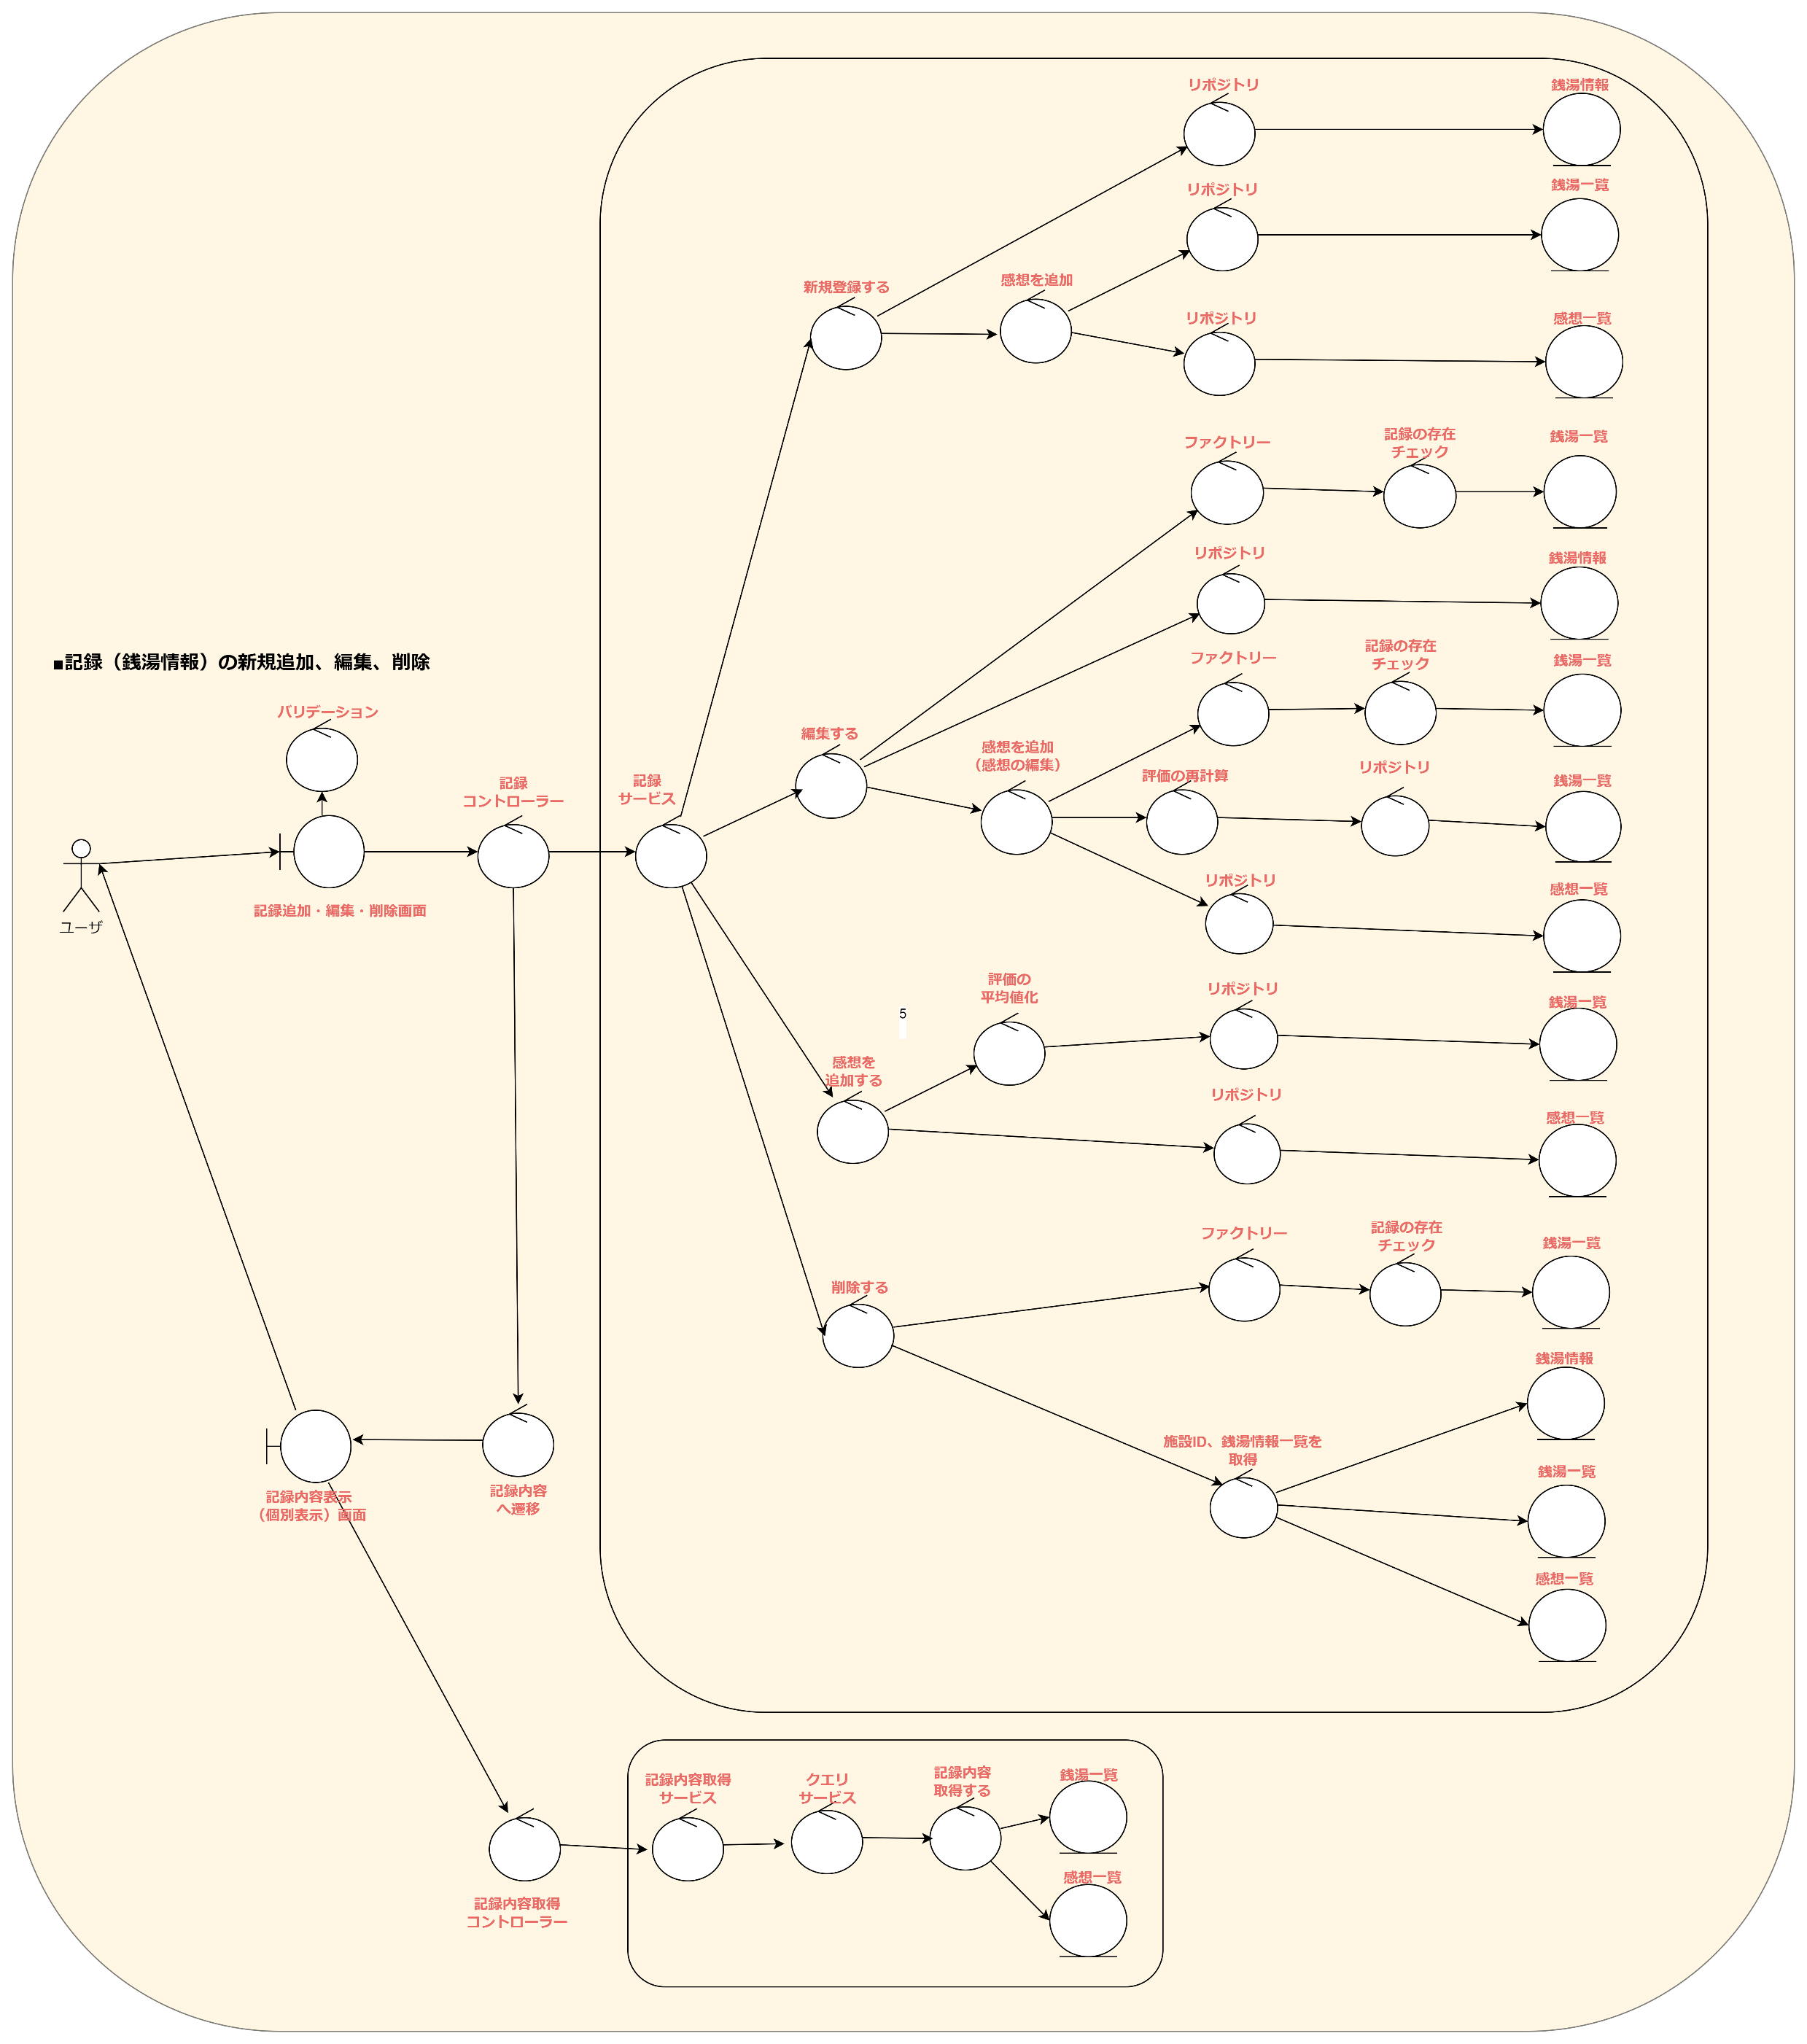

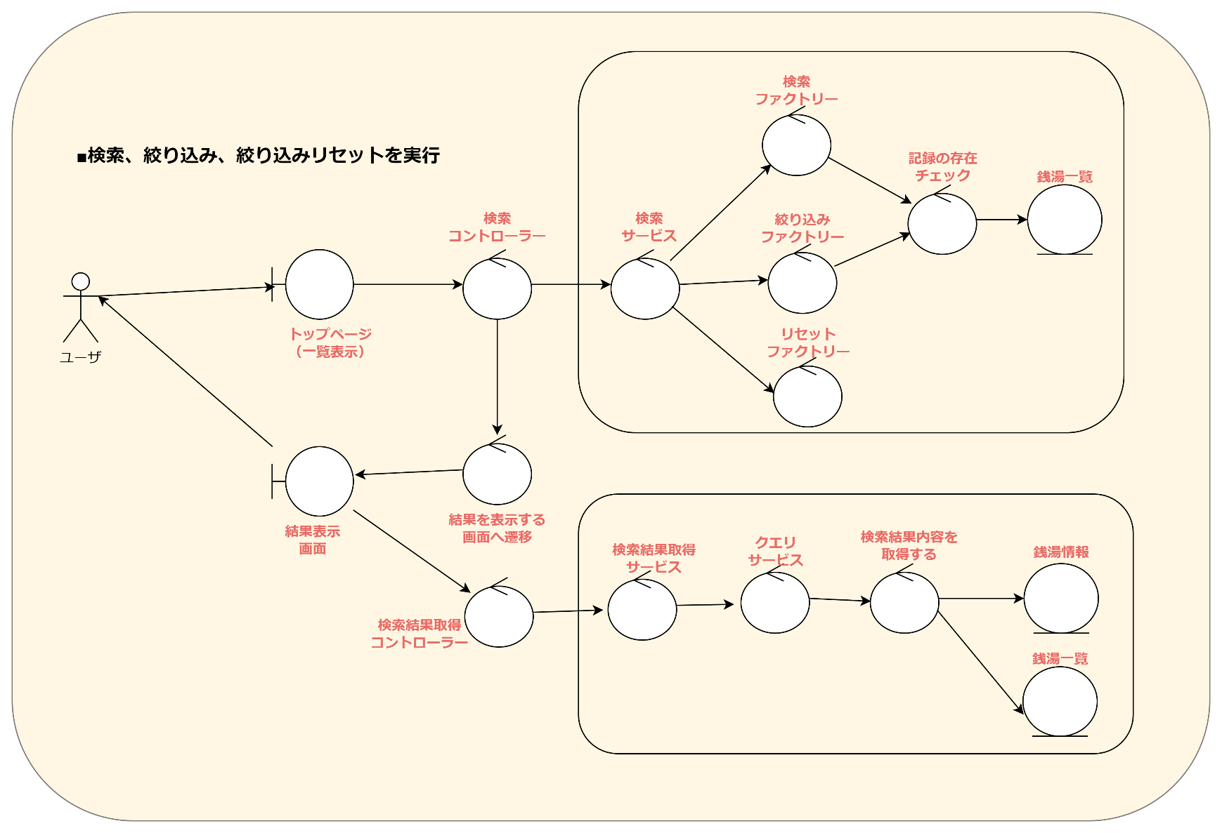

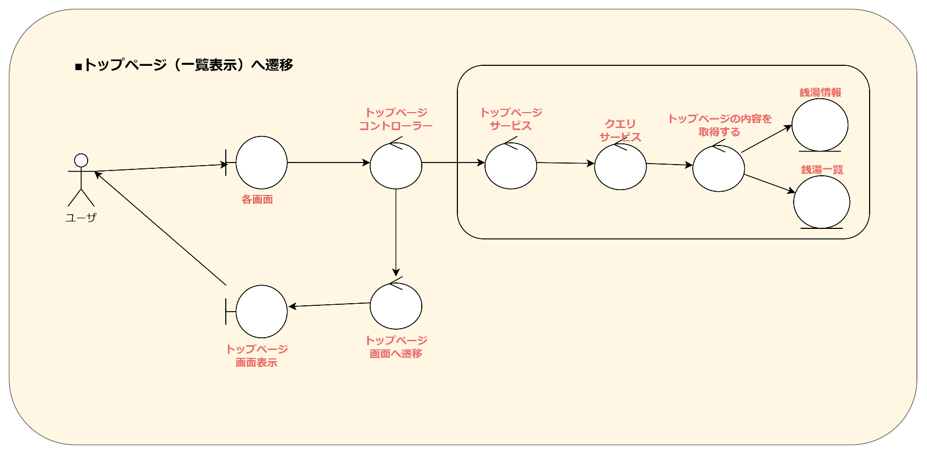

データーフロー図
トップページ（一覧表示）

銭湯一覧
 | ■検索を実行

銭湯情報マスタ

検索結果
データ作成
検索結果
データ作成
検索窓にワードを入力、検索ボタンを押下
検索窓にワードを入力、検索ボタンを押下
検索ワード
受付
検索ワード
受付
検索文字列データ
検索文字列データ

ユーザー
ユーザー

データ表示

 | ■絞り込みを実行
銭湯情報マスタ
地域マスタ

銭湯一覧
ジャンルマスタ
評価マスタ

検索結果
データ作成
絞り込み結果
データ作成
条件を指定し、絞り込みボタンを押下
検索ワード
受付
絞り込み条件
受付
絞り込み条件データ

ユーザー
ユーザー

データ表示

記録追加（新規）

 | ■登録を実行
登録内容
データ作成
登録内容データ
銭湯情報を入力後、登録ボタンを押下
入力内容
受付
入力文字列データ

銭湯情報マスタ

ユーザー
銭湯一覧

感想一覧

データ登録

絞り込み結果表示

銭湯情報マスタ
地域マスタ
 | ■絞り込みをリセット

銭湯一覧
ジャンルマスタ
評価マスタ

絞り込み条件を解除したデータ作成
リセットボタンを押下
絞り込み条件
取得
絞り込み条件データ

ユーザー
ユーザー

データ表示

記録の編集

 | ■銭湯情報の編集
登録内容
データ作成
登録内容データ
銭湯情報を入力後、登録ボタンを押下
入力内容
受付
入力文字列データ

銭湯情報マスタ

ユーザー
銭湯一覧

感想一覧

データ登録

記録の削除

 | ■銭湯情報の削除
削除内容受付
削除ボタンを押下
削除データ

銭湯情報マスタ

ユーザー
銭湯一覧

感想一覧

データ削除

